barramento
Instrução | Controlo |  |  | Endereço | Dados
 | nRD | nWRH | nWRL | A15…0 | D15…0 | R1=0x1000
ldr r0, sym | L | H | H | 0.0.0.0 | 0C60 | R2=0x0155
 | L | H | H | 0.0.0.E | 0.0.1.0
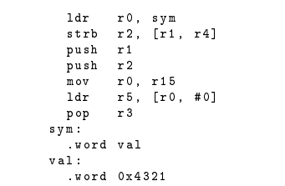
strb r2, [ r1, r4 ] | L | H | H | 0.0.0.2 | 3A12 | R4=0x0003
 | H | L | H | 1.0.0.3 | 5.5.5.5
push r1 | L | H | H | 0.0.0.4 | 2401 | SP=0xA002
 | H | L | L | A.0.0.0 | 1.0.0.0
push r2 | L | H | H | 0.0.0.6 | 2402 | PC=0x0000
 | H | L | L | 9.F.F.E | 0.1.5.5
mov r0, r15 | L | H | H | 0.0.0.8 | B780
ldr r5, [ r0, #0] | L | H | H | 0.0.0.A | 0.0.0.5
 | L | H | H
pop r3 | L | H | H | 0.0.0.C | 0.4.0.3
 | L | H | H | 9.F.F.E

